手順書
操作手順書 |  |  |  |  | 作成日時：2019/10/18-13:15:41

 | １．操作環境

 |  |  | シナリオファイル名 | C:\Users\Administrator\Desktop\動作確認手順\納品書出力（物流）.winsnr

 | ２．操作手順

 |  | ２．１．シナリオ：納品書出力（物流）
 |  |  | ２．１．１．[納品書出力（物流）]ウィンドウ |  |  | 確認日 | 結果
 |  |  | 画面 | 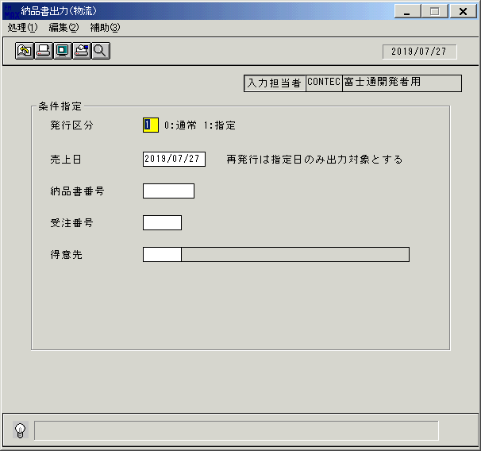
 |  |  | 操作内容 | 「納品書出力（物流）」ウィンドウを初期画面表示します。「発行区分」を入力します。

 |  |  | ２．１．２．[納品書出力（物流）]ウィンドウ |  |  | 確認日 | 結果
 |  |  | 画面 | 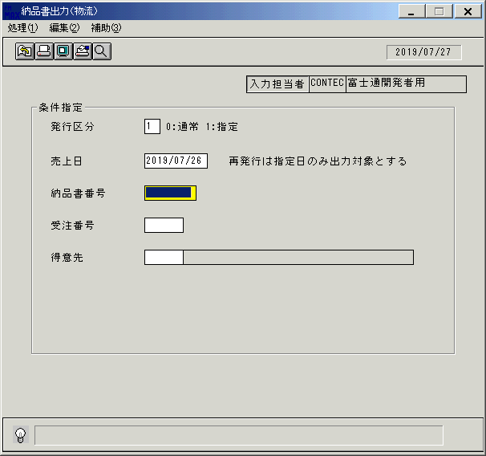
 |  |  | 操作内容 | 「売上日」を入力します。

 |  |  | ２．１．３．[納品書出力（物流）]ウィンドウ |  |  | 確認日 | 結果
 |  |  | 画面 | 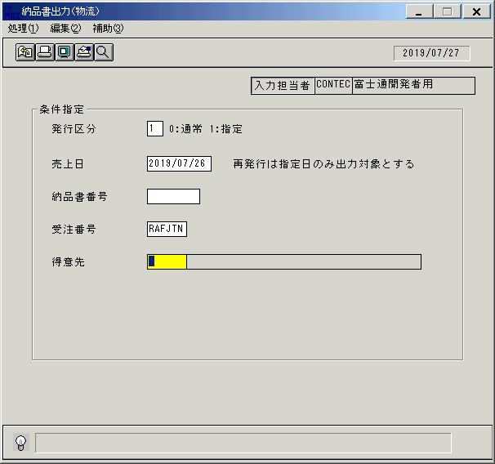
 |  |  | 操作内容 | 「受注番号」を入力します。

 |  |  | ２．１．４．[納品書出力（物流）]ウィンドウ - [納品書出力（物流）]ウィンドウ |  |  | 確認日 | 結果
 |  |  | 画面 | 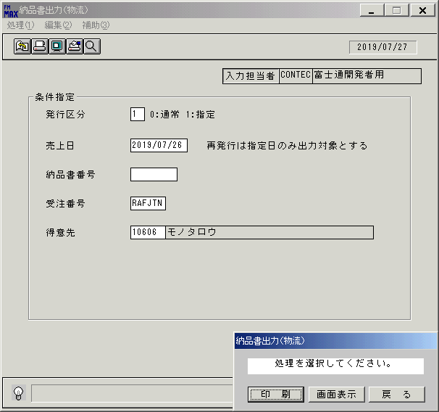
 |  |  | 操作内容 | 「得意先」を入力し、「画面表示」をクリックします。

 |  |  | ２．１．５．[デスクトップ]ウィンドウ - [納品書出力（物流）･ﾚﾎﾟｰﾄ]ウィンドウ |  |  | 確認日 | 結果
 |  |  | 画面 | 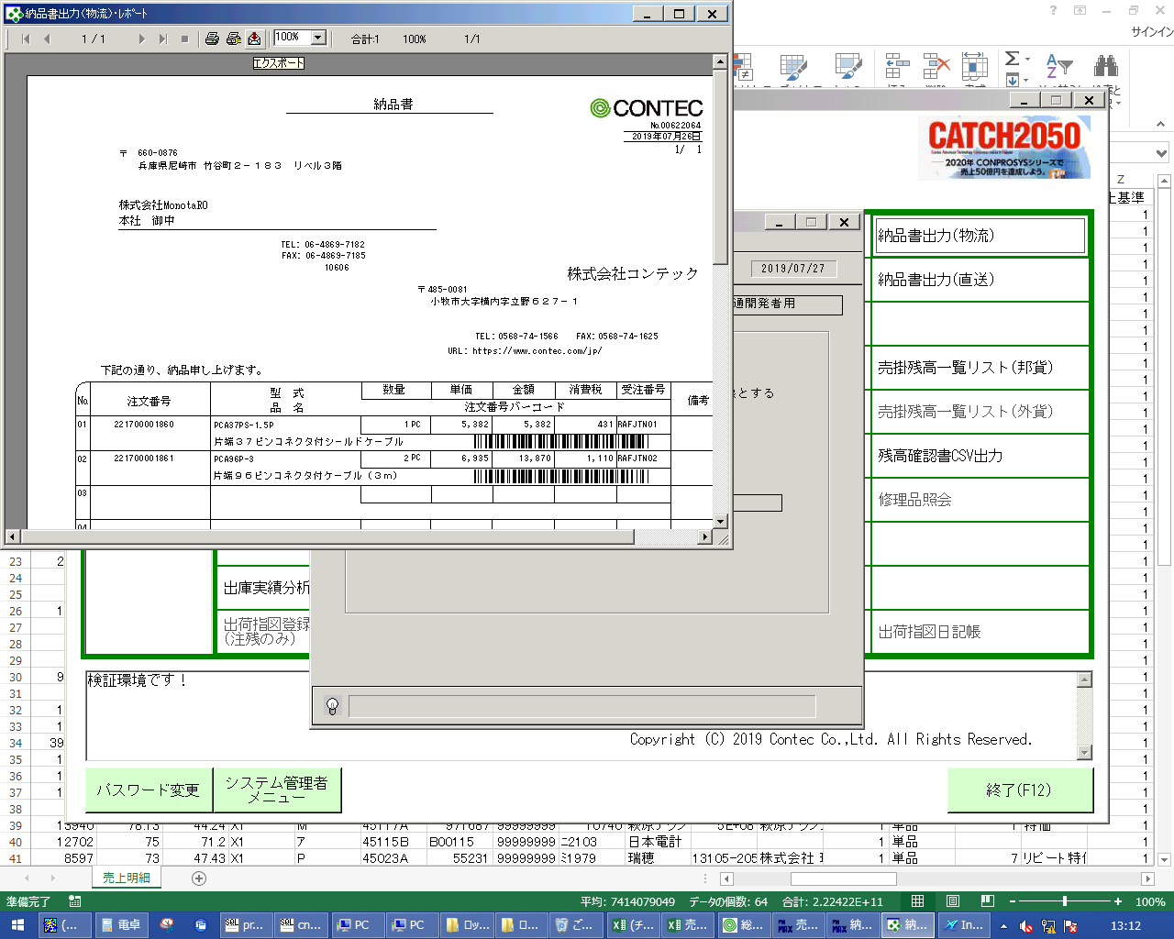
 |  |  | 操作内容 | 「エクスポート」ボタンをクリックし、PDFファイルを保存します。

画面ﾚｲｱｳﾄ
画面レイアウト |  |  |  |  |  | 名称 |  | 納品書(物流) |  |  | 名称 |  |  |  | 変更履歴 | Ｖｅｒ． | 年月日 |  | 作成者 | Ｖｅｒ． | 年月日 | 作成者
 |  |  |  |  |  |  |  |  |  |  |  |  |  |  |  | 1.06 | 2006-06-23 |  | FJCL)齊藤 | 2.00 | 2006-09-14 | FJCL)齊藤
 |  |  |  |  |  | ＩＤ |  | URIPR72 |  |  | ＩＤ |  |  |  |  | 1.07 | 2006-07-03 |  | FJCL)齊藤 | 2.01 | 2007-01-26 | FJCL)齊藤
 |  |  |  |  |  |  |  |  |  |  |  |  |  |  |  | 1.08 | 2006-08-29 |  | FJCL)齊藤

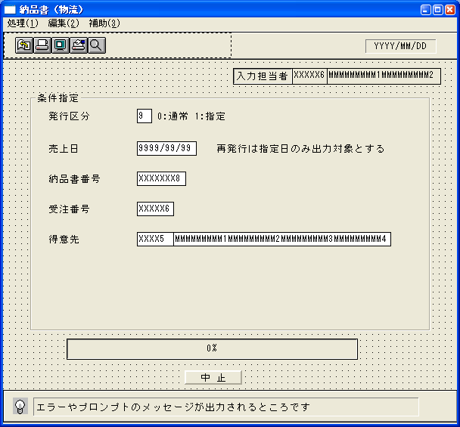
 |  |  |  |  |  |  |  |  |  |  |  | ＜利用部門＞
 |  |  |  |  |  |  |  |  |  |  |  |  | ・営業部門

 |  |  |  |  |  |  |  |  |  |  |  | ＜用途／目的＞
 |  |  |  |  |  |  |  |  |  |  |  |  | ・物流システム側で出力された納品書を発行する。

 |  |  |  |  |  |  |  |  |  |  |  | ＜機能＞
 |  |  |  |  |  |  |  |  |  |  |  |  | ・指定した出力条件を元に、売上情報から該当データを取得し印刷する。
 |  |  |  |  |  |  |  |  |  |  |  |  | ※受注情報の取引区分が1以外で、出荷指示番号が振られているデータを出力対象とする。
 |  |  |  |  |  |  |  |  |  |  |  |  | ※発行区分に指定を選択したときは、取引先ﾏｽﾀの客先指定伝票区分が2:専用の取引先に対し、
 |  |  |  |  |  |  |  |  |  |  |  |  | 専用伝票フォーマットで出力する。
 |  |  |  |  |  |  |  |  |  |  |  |  | ※プレビュー表示で、発行済みとしない。

＜機能概要＞
出力方式 | 一括 |  |  |  |  |  |  |  |  |  |  | ソート条件 |  | 受注番号／行番号
出力ｻｲｸﾙ | 随時 |  |  |  |  |  |  |  |  |  |  | (指定無しは 昇順)
範囲指定 |  | 項目名 | 開始 | 終了 | 単一 |  | 検索Ｗ |  | № | 備考
 | 1 | 発行区分 |  |  | ○ |  |  |  |  | 0:通常 1:指定 (初期値→1:指定) |  | 集計 |  | 納品書番号 |  |  |  | ＜その他＞
 | 2 | 売上日 |  |  | ○ |  | ○ |  | 09 | 初期値 運用日
 | 3 | 納品書番号 |  |  | ○ |  |  |  | 08 | 初期値 空白(全件)
 | 4 | 受注番号 |  |  | ○ |  | ○ |  | 06 | 初期値 空白(全件)
 | 5 | 得意先 |  |  | ○ |  | ○ |  | 02 | 初期値 空白(全件) |  | 改頁条件 |  | 納品書番号
 | 6
 | 7
 | 8 |  |  |  |  |  |  |  |  |  |  | 用紙ｻｲｽﾞ |  | A4タテ
 | 9
 | 10

